整体说明
 | 一、聊天系统概述
 |  | 聊天系统由两个小部分构成，一是基础聊天框，二是左侧聊天框。
 |  | 基础聊天框主要提供浏览聊天内容的功能，不提供输入聊天信息的功能。
 |  | 左侧聊天框提供浏览聊天内容和输入聊天内容功能。
 |  | 基础聊天框可以看到所有频道的信息。
 |  | 聊天系统由多个聊天频道组成，玩家可以在不同聊天频道中发言，在聊天框对应聊天频道中查看到其他玩家的发言。
 |  | 不同的聊天频道划分让玩家有选择的进行聊天。
 |  | 左侧聊天框的每一个聊天频道都是独立的，同一个聊天频道中不会出现其他聊天频道的信息。

 | 二、聊天频道划分
 |  | 系统默认聊天频道为系统、世界、公会、私聊。
 |  | 左侧聊天框页签分别显示“系统”、“世界”、“公会”、“私聊”。

 | 三、聊天框显示位置

 |  | 1. 基础聊天框
 |  |  | 基础聊天框位于界面左下角，只显示聊天内容以及底色，玩家不能进行聊天内容的输入。
 |  |  | 如下图所示


世
公

 |  |  | 基础聊天框可以被隐藏，如下图所示


世
公

 |  | 2. 左侧聊天框
 |  |  | 左侧聊天框隐藏时，依靠左侧聊天框按钮唤出。
 |  |  | 左侧聊天框被唤出完整显示时，位于界面左侧。

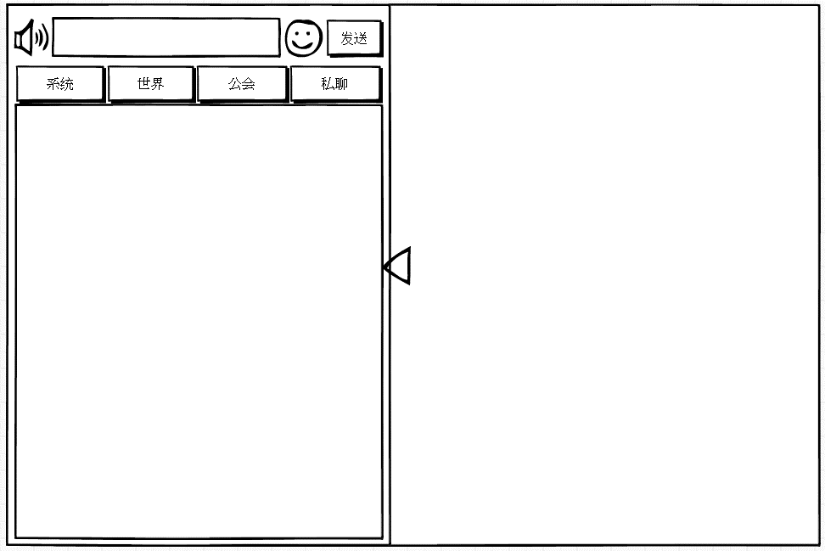

 |  |  |  |  | 约占屏幕50%

 |  |  |  |  | 约占屏幕45%

 |  | 3. 输入模式
 |  |  | 在左侧聊天框非隐藏的状态下，点击聊天输入框，会激活聊天输入框进入输入模式，同时光标移入，为可输入状态。
 |  |  | 效果如下图所示
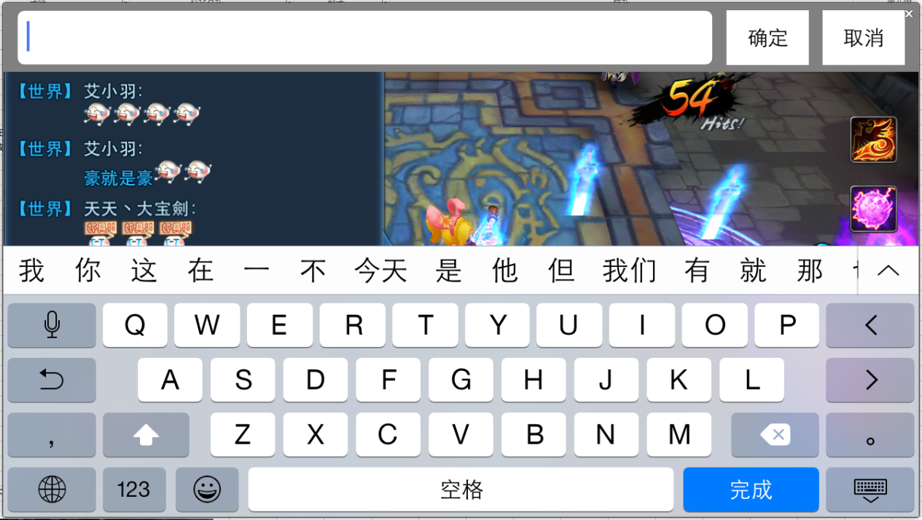
输入框在上面，输入文字的时候，软键盘挡不住输入框，因此输入法没必要在开发这个框了，举例梦幻、封神来了，同理输入框在下面的时候，因为软键盘要挡住，所以需要这个框，比如天下、dnw

 |  |  | 输入时的状态如下图
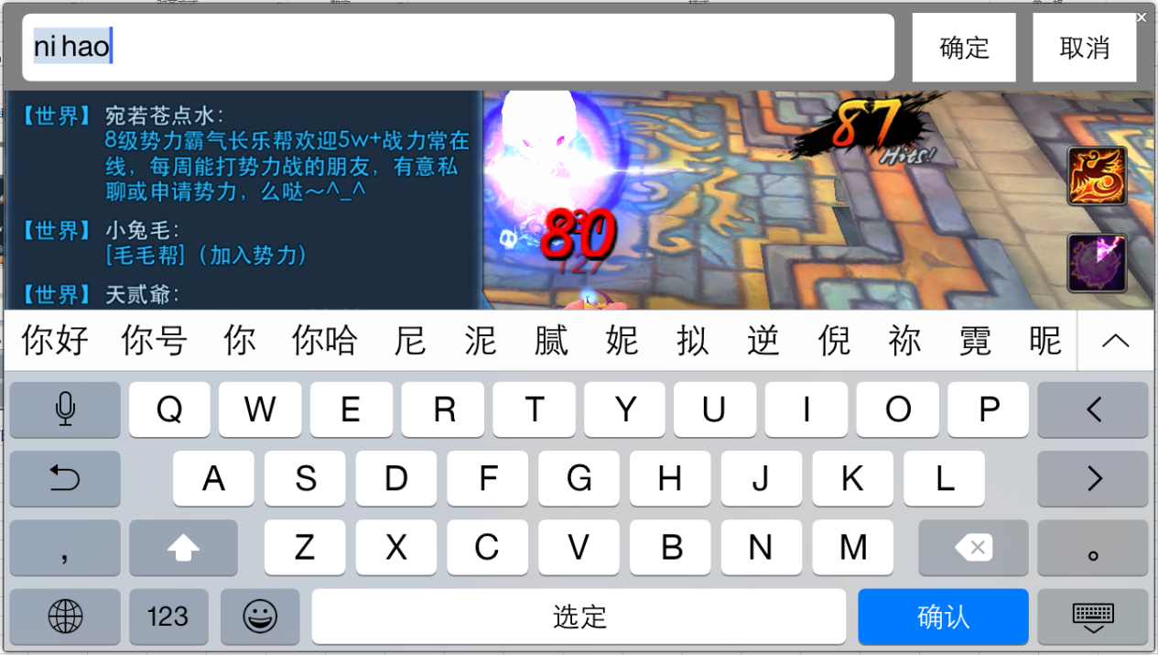

没说取消按钮作用 |  | 4、在3状态下，点击确定或者完成按钮，编辑内容进入聊天输入框，点击发送按钮，发送聊天输入框中的内容。

 | 其他IM提示信息
 |  | IM系统除聊天系统外，还包括走马灯、系统提示信息以及系统公告提示三个部分。

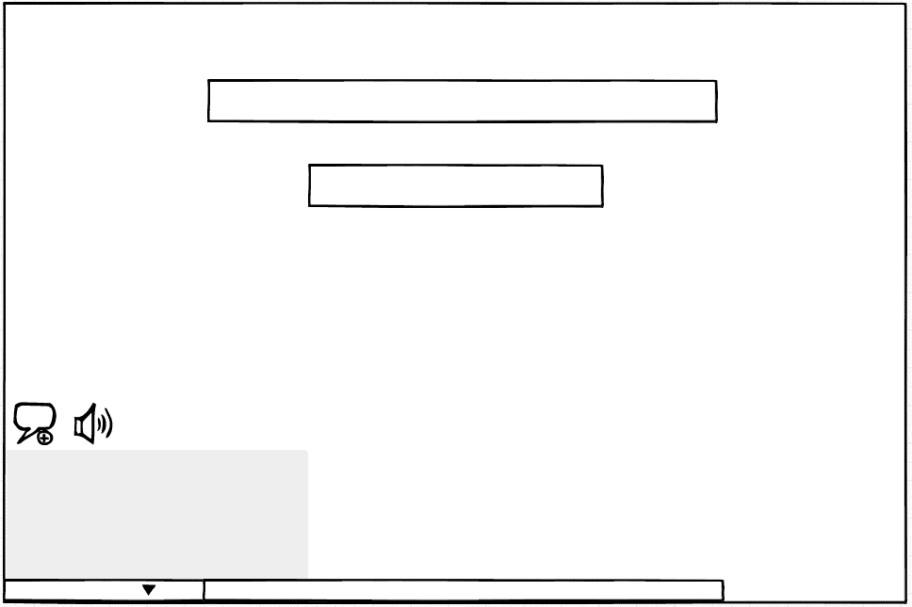

3.系统公告提示

2.系统提示信息

1.走马灯

 |  | 1. 走马灯
 |  |  | 走马灯是由玩家行为导致系统触发的全服系统公告。
 |  |  | 比如 玩家获得稀有物品
 |  |  | 示例 | 紫木 完成躁动之影后神奇的发现了一枚原子弹
 |  |  | 比如 玩家强化武器到某个等级
 |  |  | 示例 | 恭喜紫木把魔音战鼓强化到了11级！
 |  |  | 比如 玩家挑战pvp胜利
 |  |  | 示例 | 英俊潇洒的紫木战胜了猥琐的孔老师！
 |  |  | 具体规则见其他功能分页 |  |  | 任意门to 走马灯

 |  | 2.系统提示信息
 |  |  | 玩家的达成某些条件或者自己操作错误触发的系统提示信息。
 |  |  | 比如 接受任务成功
 |  |  | 示例 | 接受任务[遗失的古庙]
 |  |  | 比如 交付任务
 |  |  | 示例 | 交付任务[遗失的古庙]
 |  |  | 比如 升级提示
 |  |  | 示例 | 恭喜您升到了10级
 |  |  | 比如 开始自动寻路
 |  |  | 示例 | 开始自动寻路
 |  |  | 具体规则见其他功能分页 |  |  | 任意门to 系统提示信息

 |  | 3.系统公告提示
 |  |  | 系统触发的定时的或者临时的公告信息以及客户端根据当前运行情况发送的提示性信息。
 |  |  | 一般用于发布系统维护通知，提示玩家及时下线，以免损失。
 |  |  | 比如 系统维护公告
 |  |  | 示例 | 亲爱的玩家，还有半个小时就要维护了哦，请您及时下线，避免造成不必要的损失！
 |  |  | 具体规则见其他功能分页 |  |  | 任意门to 系统公告提示

 | 其他系统调用IM功能接口
 |  | 当其他系统有涉及到聊天窗口提示信息，走马灯，系统公告信息、系统提示信息时，可以采用固定格式书写，方便统一维护和理解
 |  | 具体表头可使用如下样式
 |  |  |  |  |  |  |  |  |  | PS
 |  |  |  |  |  |  |  |  |  | 当信息为系统公告与走马灯时，需要同时选择系统频道
 |  |  |  |  |  |  |  |  | 提示方式
 |  | ID | 触发条件 |  |  |  | 提示范围 | 文字内容 | 系统频道 | 走马灯 | 系统提示（非警示） | 系统提示（警示） | 系统公告
 |  | im_record_005 | 玩家在聊天记录界面点击【保存】按钮 |  |  |  | 玩家自己 | 聊天记录已经保存到客户端文件夹下ChatLog\ChatLog-[保存日期][保存时间].txt | 1
 |  | dj-009 | 武器强化到XX级 |  |  |  | 全服玩家 | 某某某不满足xxx条件，加入队伍失败 | 1 | 1
 |  | rw-005 | 完成任务 |  |  |  | 玩家自己 | 完成任务【遗失的古庙】 获得经验：500 获得金钱：500 | 1 |  | 1

 |  |  | 提示方式
 |  |  |  | 共有5种提示方式可选
 |  |  |  | 5种提示方式可共存
 |  |  |  | 其中走马灯、系统公告不可单独存在，当出现任意一种提示时，需要在系统频道显示一条一样的信息
 |  |  |  | 可以根据实际需要选择，并在需要显示一项中用“1”来标注需要此提示方式
 |  |  |  | 同时在不需要显示的项目中不用填写任何内容
 |  |  |  | 如果同一触发条件会在不同方式中触发不同内容的提示，可以分开两条文案内容进行标注

 |  |  | 提示范围
 |  |  |  | 当提示方式选择为“系统频道”与“系统提示”时，可以设定提示范围，比如，玩家自己，队伍全体等
 |  |  |  | 走马灯与系统公告默认使用全服玩家广播范围，不受提示范围的限制

 |  |  | 触发条件
 |  |  |  | 各系统文档内自用条件

 |  |  | ID
 |  |  |  | 全局唯一ID，在系统设计时，直接填写ID即可，在【提示信息】分页单独列出ID与对应文字内容

 |  |  | 文字内容
 |  |  |  | 可以根据实际情况修改提示信息内容，需要注意在不同提示方式中文字字数的限制等条件

聊天框UI逻辑
 | 一、总体布局介绍
 |  | 1、基础聊天框

世

世界频道语音按钮

世
公
公会频道语音按钮
 |  |  | 左侧聊天框按钮

公
滚动条
 |  |  | 基础聊天显示框

 |  |  |  |  |  | 基础聊天显示框隐藏按钮

 |  | 2、左侧聊天框

 |  |  |  |  |  | 聊天输入框 |  | 功能按钮 | 发送按钮 |  |  |  |  |  | 禁止发言图标 |  | 禁止发言说明

语音按钮
文案文案文案文案文案文案

聊天框显示分页签


聊天频道缩回按钮
 |  |  | 左侧聊天显示框

 | 二、细节介绍
 |  | 1、显示框显示规则
 |  |  | 基础聊天框
 |  |  |  | 默认状态 | 进入游戏，默认显示基础聊天框。

 |  |  |  | 显示位置 | 显示在主界面左下方

 |  |  |  | 显示规格 | 默认为显示状态（即非隐藏状态），玩家每次登陆后恢复默认显示状态。
世
世

公

公
基础聊天框高：约占屏幕高的1/4

 |  |  |  | 约占基础聊天框
 |  |  |  | 高的15%
 |  |  |  |  |  |  |  |  |  |  |  |  |  |  |  | 图2

 |  |  |  |  |  |  | 基础聊天框宽：约占屏幕宽的1/3
 |  |  |  |  |  | 图1

 |  |  |  |  |  | （1）、聊天框高
 |  |  |  |  |  |  | 基础聊天框高约占屏幕高的1/4。

 |  |  |  |  |  | （2）、聊天框宽
 |  |  |  |  |  |  | 基础聊天框宽约占屏幕宽的1/3。

 |  |  |  |  |  | （3）、基础聊天显示框隐藏按钮
 |  |  |  |  |  |  | 控件类型
 |  |  |  |  |  |  |  | 按钮
 |  |  |  |  |  |  | 显示位置
 |  |  |  |  |  |  |  | 基础聊天显示框下方
 |  |  |  |  |  |  | 出现/隐藏规则
 |  |  |  |  |  |  |  | 按钮一直显示，显示状态随基础聊天显示框变化。
 |  |  |  |  |  |  |  | 当基础聊天显示框显示时，按钮中三角向下，点击按钮，基础聊天显示框隐藏，状态如图2。
 |  |  |  |  |  |  |  | 基础聊天显示框隐藏时，按钮中三角朝上，点击按钮，基础聊天显示框展开。
 |  |  |  |  |  |  | 按钮文案
 |  |  |  |  |  |  |  | 无
 |  |  |  |  |  |  | 按钮操作
 |  |  |  |  |  |  |  | 点击按钮，基础聊天框隐藏。
 |  |  |  |  |  |  |  | 界面只留有语音按钮和聊天显示框隐藏按钮（三角朝上状态），如图2。
 |  |  |  |  |  |  | 按钮样式
 |  |  |  |  |  |  |  | 普通 | 待美术设计后回归
 |  |  |  |  |  |  |  | 按下 | 待美术设计后回归
 |  |  |  |  |  |  |  | 不可用 | 待美术设计后回归
 |  |  |  |  |  |  | 音效
 |  |  |  |  |  |  |  | 事件 | 音效资源
 |  |  |  |  |  |  |  | 点击按钮 | 待设计

 |  |  |  |  |  | （4）、左侧聊天框按钮
 |  |  |  |  |  |  | 控件类型
 |  |  |  |  |  |  |  | 按钮
 |  |  |  |  |  |  | 显示位置
 |  |  |  |  |  |  |  | 基础聊天框上方
 |  |  |  |  |  |  | 出现/隐藏规则
 |  |  |  |  |  |  |  | 按钮一直显示。
 |  |  |  |  |  |  | 按钮文案
 |  |  |  |  |  |  |  | 无
 |  |  |  |  |  |  | 按钮操作
 |  |  |  |  |  |  |  | 点击按钮，左侧聊天框展开。
 |  |  |  |  |  |  |  | 左侧聊天框会覆盖整个基础聊天框以及左侧聊天按钮、语音按钮。
 |  |  |  |  |  |  | 按钮样式
 |  |  |  |  |  |  |  | 普通 | 待美术设计后回归
 |  |  |  |  |  |  |  | 按下 | 待美术设计后回归
 |  |  |  |  |  |  |  | 不可用 | 待美术设计后回归
 |  |  |  |  |  |  | 音效
 |  |  |  |  |  |  |  | 事件 | 音效资源
 |  |  |  |  |  |  |  | 点击按钮 | 待设计

说是语音不要，灰掉 |  |  |  |  |  | （5）、世界频道语音按钮
 |  |  |  |  |  |  | 控件类型
 |  |  |  |  |  |  |  | 按钮
 |  |  |  |  |  |  | 显示位置
 |  |  |  |  |  |  |  | 基础聊天框上方，左侧聊天框按钮右侧
 |  |  |  |  |  |  | 出现/隐藏规则
 |  |  |  |  |  |  |  | 按钮一直显示。
 |  |  |  |  |  |  | 按钮文案
 |  |  |  |  |  |  |  | 无
 |  |  |  |  |  |  | 按钮操作
 |  |  |  |  |  |  |  | 使用世界频道语音按钮，会将语音发送到世界频道。
一直长按才能录音么，松手后直接发送？ |  |  |  |  |  |  |  | 长按语音按钮，进入录音模式。 |  |  |  |  | 录音模式
 |  |  |  |  |  |  |  | 单击按钮，弹出提示信息im_record_001。
 |  |  |  |  |  |  | 按钮样式
 |  |  |  |  |  |  |  | 普通 | 待美术设计后回归
 |  |  |  |  |  |  |  | 按下 | 待美术设计后回归
 |  |  |  |  |  |  |  | 不可用 | 待美术设计后回归
 |  |  |  |  |  |  | 音效
 |  |  |  |  |  |  |  | 事件 | 音效资源
 |  |  |  |  |  |  |  | 点击按钮 | 待设计

说是语音不要，灰掉 |  |  |  |  |  | （5）、公会频道语音按钮
 |  |  |  |  |  |  | 控件类型
 |  |  |  |  |  |  |  | 按钮
 |  |  |  |  |  |  | 显示位置
 |  |  |  |  |  |  |  | 基础聊天框上方，世界频道语音按钮右侧
 |  |  |  |  |  |  | 出现/隐藏规则
 |  |  |  |  |  |  |  | 按钮一直显示。
 |  |  |  |  |  |  | 按钮文案
 |  |  |  |  |  |  |  | 无
 |  |  |  |  |  |  | 按钮操作
 |  |  |  |  |  |  |  | 使用公会频道语音按钮，会将语音发送到公会频道。
 |  |  |  |  |  |  |  | 长按语音按钮，进入录音模式。 |  |  |  |  | 录音模式
 |  |  |  |  |  |  |  | 单击按钮，弹出提示信息im_record_001。
 |  |  |  |  |  |  | 按钮样式
 |  |  |  |  |  |  |  | 普通 | 待美术设计后回归
 |  |  |  |  |  |  |  | 按下 | 待美术设计后回归
 |  |  |  |  |  |  |  | 不可用 | 待美术设计后回归
 |  |  |  |  |  |  | 音效
 |  |  |  |  |  |  |  | 事件 | 音效资源
 |  |  |  |  |  |  |  | 点击按钮 | 待设计

 |  |  | 左侧聊天框
 |  |  |  | 默认状态 | 进入游戏，默认左侧聊天框隐藏。

 |  |  |  | 显示位置 | 显示在主界面左侧

 |  |  |  | 显示规格 | 默认为隐藏状态，由玩家操作才能进入显示状态。

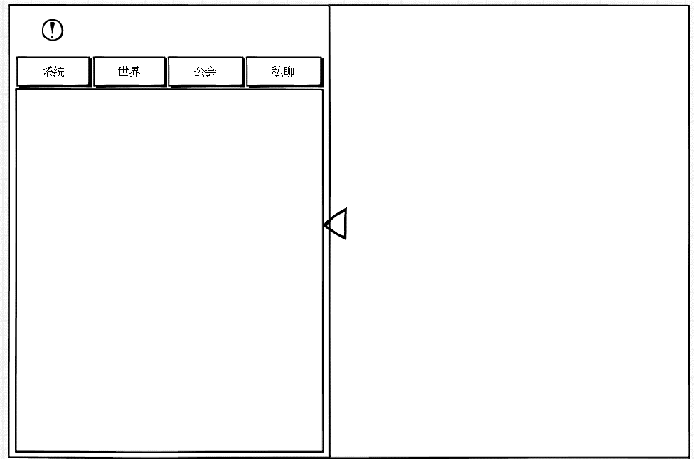
文案文案文案文案文案文案

 |  |  |  |  |  |  |  |  |  |  |  |  |  |  | 图4
 |  |  |  |  |  |  | 约占屏幕50%

 |  |  |  |  |  |  | 约占屏幕45%
 |  |  |  |  | 图3

 |  |  |  |  | （1）、聊天框高
 |  |  |  |  |  | 左侧聊天框高与屏幕高度相同。

 |  |  |  |  | （2）、聊天框宽
 |  |  |  |  |  | 左侧聊天框宽加聊天频道缩回按钮约占屏幕宽的50%。
 |  |  |  |  |  | 不加聊天频道缩回按钮约占屏幕宽的45%。

 |  |  |  |  | （3）、语音按钮
 |  |  |  |  |  | 控件类型
 |  |  |  |  |  |  | 按钮
 |  |  |  |  |  | 显示位置
 |  |  |  |  |  |  | 左侧聊天框的左上角
 |  |  |  |  |  | 出现/隐藏规则
 |  |  |  |  |  |  | 左侧聊天框显示时显示，其余时间隐藏
 |  |  |  |  |  |  | 当玩家切换到系统频道和私聊频道，按钮隐藏，如图4。
 |  |  |  |  |  |  | 此时禁止发言说明处显示文案：
勘误，世界频道-系统频道，其他皮电脑-其他频道 |  |  |  |  |  |  |  | 世界频道 | 此频道不能发言，如要发言请切换至其他皮电脑
 |  |  |  |  |  |  |  | 私聊频道 | 请选择要私聊的小伙伴
 |  |  |  |  |  |  | 当玩家切换到世界频道和公会频道，按钮显示。
 |  |  |  |  |  | 按钮文案
 |  |  |  |  |  |  | 无
 |  |  |  |  |  | 按钮操作
 |  |  |  |  |  |  | 使用语音按钮，会在当前选中的频道中发送语音信息。
 |  |  |  |  |  |  | 长按语音按钮，进入录音模式。 |  |  |  |  | 录音模式
 |  |  |  |  |  |  | 单击按钮，弹出提示信息im_record_001。
 |  |  |  |  |  | 按钮样式
 |  |  |  |  |  |  | 普通 | 待美术设计后回归
 |  |  |  |  |  |  | 按下 | 待美术设计后回归
 |  |  |  |  |  |  | 不可用 | 待美术设计后回归
 |  |  |  |  |  | 音效
 |  |  |  |  |  |  | 事件 | 音效资源
 |  |  |  |  |  |  | 点击按钮 | 待设计

喇叭按钮右侧的输入框是什么输入框？ |  |  |  |  | （4）、聊天输入框
 |  |  |  |  |  | 控件类型
 |  |  |  |  |  |  | 输入框
 |  |  |  |  |  | 显示位置
 |  |  |  |  |  |  | 见示意图
 |  |  |  |  |  | 出现/隐藏规则
 |  |  |  |  |  |  | 左侧聊天框显示时显示，其余时间隐藏
 |  |  |  |  |  |  | 当玩家切换到系统频道和私聊频道，按钮隐藏，如图4。
 |  |  |  |  |  |  | 当玩家切换到世界频道和公会频道，按钮显示。
 |  |  |  |  |  | 输入框文案
 |  |  |  |  |  |  | 无
 |  |  |  |  |  | 输入框操作
建议分析下哪些游戏输入框是在上面并且也有这个键盘框的。 |  |  |  |  |  |  | 点击输入框激活输入键盘，进入输入模式，输入模式如下图
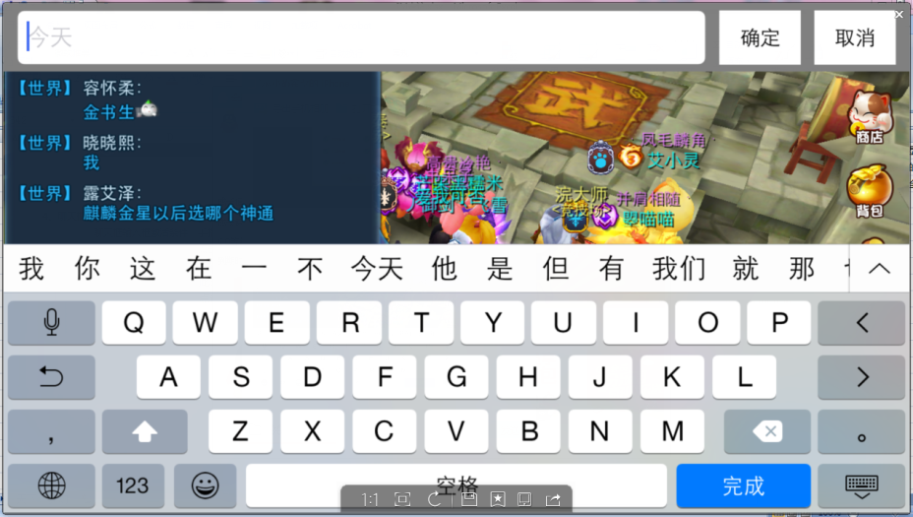

 |  |  |  |  |  |  | 进入输入模式后，输入模式的内容输入框中即出现光标，位于输入框最左侧
 |  |  |  |  |  |  | 输入模式的输入框只有一行显示，当输入框显示内容超出时文本整体向左移动，光标在最右侧保持显示最新输入的内容
上限是50个汉字是不是有点多呀，手机屏小，很容易就刷屏了 |  |  |  |  |  |  | 游戏的聊天输入框最多输入50个汉字（100个字符），在输入模式，当输入达到100个字符时可以继续输入
 |  |  |  |  |  |  | 完成输入，点击确定后，只会保留50个汉子（100个字符）进入游戏的聊天输入框，并弹出提示信息im_record_003
 |  |  |  |  |  |  | 游戏的聊天输入框也只有一行显示，当输入框显示内容超出时文本整体向左移动，光标在最右侧保持显示

建议标出色号，待定的话标出待定，棕色很多种 |  |  |  |  |  |  | 输入框普通文本颜色为：基础字色棕色 无论选择任何聊天频道，输入框中普通文本颜色均不变化
 |  |  |  |  |  |  | 输入框表情代码颜色为：基础字色棕色 无论选择任何聊天频道，输入框表情代码颜色均不变化
 |  |  |  |  |  |  | 表情输入以及显示规则
 |  |  |  |  |  |  |  | 表情符号在游戏的聊天输入框中以表情代码型式（如 #24）显示，不同表情代码数不同，所占字符数也不同
 |  |  |  |  |  |  |  | 表情可显示的最小规格为 ？？像素
 |  |  |  |  |  |  |  | 表情可显示的最大规格为 ？？像素
说是不做表情，应该灰掉 |  |  |  |  |  |  |  | 不同表情根据表情实际大小而定

 |  |  |  |  |  |  |  | 当某一行内容中出现表情时，根据表情规格大小，适当增加行间距保持表情可以显示完整
 |  |  |  |  |  |  |  | 当同一行内容中出现多个规格的表情时，以大的一个表情大小来确定行间距
没看懂，a行内容指的是啥？ |  |  |  |  |  |  |  | 当聊天框中有表情出现时，不影响固定显示a行内容的规则（即有表情也会显示全a行）

说是不做超链接，应该灰掉 |  |  |  |  |  |  | 装备等超链接通过功能按钮中的对应按钮发送 |  |  |  |  | 功能按钮
 |  |  |  |  |  |  | 输入框中生僻字显示为□（规定显示规则，需要完善字库）

 |  |  |  |  |  |  | 若没有输入，点击发送按钮，弹出提示信息im_record_002
 |  |  |  |  |  |  | 若输入框中输入文字未发送，隐藏左侧聊天显示框或者切换至语音输入模式后，输入文字保留，再次返回左侧聊天输入框，文字仍保留
 |  |  |  |  |  |  | 存在输入信息时，点击发送按钮，直接发送文字
 |  |  |  |  |  |  | 存在输入信息时，点击输入框，进入输入模式，已存在文字仍存在，且光标显示在已存在文字后面

 |  |  |  |  |  | 输入内容样式
 |  |  |  |  |  |  | 见“输入框操作”
 |  |  |  |  |  | 音效
 |  |  |  |  |  |  | 事件 | 音效资源
 |  |  |  |  |  |  | 输入达到上限 | 待设计

 |  |  |  |  | （5）、功能按钮
 |  |  |  |  |  | 控件类型
 |  |  |  |  |  |  | 按钮
 |  |  |  |  |  | 显示位置
 |  |  |  |  |  |  | 见示意图
 |  |  |  |  |  | 出现/隐藏规则
 |  |  |  |  |  |  | 左侧聊天框显示时显示，其余时间隐藏
 |  |  |  |  |  |  | 当玩家切换到系统频道和私聊频道，按钮隐藏，如图4。
 |  |  |  |  |  |  | 当玩家切换到世界频道和公会频道，按钮显示。
 |  |  |  |  |  | 按钮文案
 |  |  |  |  |  |  | 无
 |  |  |  |  |  | 按钮操作
 |  |  |  |  |  |  | 点击按钮，打开功能界面
 |  |  |  |  |  |  | 功能界面快速通道
 |  |  |  |  |  | 按钮样式
 |  |  |  |  |  |  | 普通 | 待美术设计后回归
 |  |  |  |  |  |  | 按下 | 待美术设计后回归
 |  |  |  |  |  |  | 不可用 | 待美术设计后回归
 |  |  |  |  |  | 音效
 |  |  |  |  |  |  | 事件 | 音效资源
 |  |  |  |  |  |  | 点击按钮 | 待设计

 |  |  |  |  | （6）、发送按钮
 |  |  |  |  |  | 控件类型
 |  |  |  |  |  |  | 按钮
 |  |  |  |  |  | 显示位置
 |  |  |  |  |  |  | 见示意图
 |  |  |  |  |  | 出现/隐藏规则
 |  |  |  |  |  |  | 左侧聊天框显示时显示，其余时间隐藏
 |  |  |  |  |  |  | 当玩家切换到系统频道和私聊频道，按钮隐藏，如图4。
 |  |  |  |  |  |  | 当玩家切换到世界频道和公会频道，按钮显示。
 |  |  |  |  |  | 按钮文案
 |  |  |  |  |  |  | 发送
 |  |  |  |  |  | 按钮操作
 |  |  |  |  |  |  | 点击发送按钮，可以将聊天输入框中的内容发送至当前选中频道的聊天显示框中
 |  |  |  |  |  |  | 当玩家连续发言间隔小于聊天频道CD（暂定2s）时，无法发送成功并弹出提示信息im_record_004
 |  |  |  |  |  |  | 重新登录后重新计时
 |  |  |  |  |  | 按钮样式
 |  |  |  |  |  |  | 普通 | 待美术设计后回归
 |  |  |  |  |  |  | 按下 | 待美术设计后回归
 |  |  |  |  |  |  | 不可用 | 待美术设计后回归
 |  |  |  |  |  | 音效
 |  |  |  |  |  |  | 事件 | 音效资源
 |  |  |  |  |  |  | 点击按钮 | 待设计

 |  |  |  |  | （7）、聊天框显示分页签
 |  |  |  |  |  | 控件类型
 |  |  |  |  |  |  | 标签页
 |  |  |  |  |  | 显示位置
 |  |  |  |  |  |  | 见示意图3
 |  |  |  |  |  | 显示形式
 |  |  |  |  |  |  | 横向
 |  |  |  |  |  | 出现/隐藏规则
 |  |  |  |  |  |  | 左侧聊天框显示时显示，其余时间隐藏
 |  |  |  |  |  | 标签页文案
 |  |  |  |  |  |  | 分页签显示顺序为 系统、世界、公会、私聊
 |  |  |  |  |  | 标签页操作
 |  |  |  |  |  |  | 采用默认
 |  |  |  |  |  |  | 点击页签可以将当前所选频道切换到对应聊天频道
 |  |  |  |  |  | 标签页样式
 |  |  |  |  |  |  | 普通 | 待美术设计后回归
 |  |  |  |  |  |  | 按下 | 待美术设计后回归
 |  |  |  |  |  |  | 选中 | 待美术设计后回归
 |  |  |  |  |  |  | 不可用 | 待美术设计后回归
 |  |  |  |  |  | 音效
 |  |  |  |  |  |  | 事件 | 音效资源
 |  |  |  |  |  |  | 点击按钮 | 待美术设计后回归
 |  |  |  |  |  | 各分页签功能
 |  |  |  |  |  |  | 系统 | 显示内容根据各系统配置，配置在“系统频道”显示的则显示
世界频道也显示系统频道的消息？感觉系统频道必要性就低了 |  |  |  |  |  |  | 世界 | 默认显示所有聊天频道信息
 |  |  |  |  |  |  | 公会 | 显示公会频道对话内容 |  |  | 显示此次登陆玩家与同一个公会玩家对话内容
 |  |  |  |  |  |  | 私聊 | 显示可私聊对象信息及对话按钮

点击
 |  |  |  |  |  |  | 分页签选择与聊天频道切换
 |  |  |  |  |  |  |  | 为了方便玩家聊天，玩家点击分页签时，自动将玩家当前聊天频道切换至对应聊天频道
 |  |  |  |  |  |  |  | 分页签 |  |  | 聊天频道
频道切换至
 |  |  |  |  |  |  |  | 系统 |  |  | 系统
 |  |  |  |  |  |  |  | 世界 |  |  | 世界
 |  |  |  |  |  |  |  | 公会 |  |  | 公会
 |  |  |  |  |  |  |  | 私聊 |  |  | ——

 |  |  |  |  |  |  |  | 切换分页签时，只变更聊天频道，已输入内容不清除
 |  |  |  |  |  |  |  | 选择某个分页后，关闭左侧聊天框，再次打开，仍保留上次选择的状态

 |  |  |  |  | （8）、左侧聊天聊天框
 |  |  |  |  |  | 见“聊天内容显示规则”

 |  |  |  |  | （9）、聊天频道缩回按钮
 |  |  |  |  |  | 控件类型
 |  |  |  |  |  |  | 按钮
 |  |  |  |  |  | 显示位置
 |  |  |  |  |  |  | 左侧聊天框右侧中间
 |  |  |  |  |  | 出现/隐藏规则
 |  |  |  |  |  |  | 当左侧聊天框出现时出现，其余时间隐藏
 |  |  |  |  |  | 按钮文案
 |  |  |  |  |  |  | 无
 |  |  |  |  |  | 按钮操作
 |  |  |  |  |  |  | 左侧聊天框显示时，点击按钮，左侧聊天框连同聊天频道缩回按钮一起隐藏
 |  |  |  |  |  | 按钮样式
 |  |  |  |  |  |  | 普通 | 待美术设计后回归
 |  |  |  |  |  |  | 按下 | 待美术设计后回归
 |  |  |  |  |  |  | 不可用 | 待美术设计后回归
 |  |  |  |  |  | 音效
 |  |  |  |  |  |  | 事件 | 音效资源
 |  |  |  |  |  |  | 点击按钮 | 待设计

 |  | 2、聊天内容显示规则
 |  |  | 基础聊天框
 |  |  |  | 显示频道 | 不显示私聊频道内容，其余频道均显示

 |  |  |  | 显示格式 | 显示为
 |  |  |  |  | 系统频道 | 【系统】文本/表情/超链接等显示内容
 |  |  |  |  |  | 文本/表情/超链接等显示内容
 |  |  |  |  |  | ……..
 |  |  |  |  | 其他频道
 |  |  |  |  |  | 【聊天频道名称】玩家名称：
 |  |  |  |  |  |  | 文本/表情/超链接等显示内容
 |  |  |  |  |  |  | ……
n秒
说是没语音了，灰掉 |  |  |  |  | 语音信息
 |  |  |  |  |  | 【聊天频道名称】
 |  |  |  |  |  |  | 语音识别文字结果

 |  |  |  |  |  | 语音时长最少显示1秒，若为空语音，则语音识别文字结果位置为空

 |  |  |  |  | 其中根据不同聊天频道划分，聊天频道名称和聊天内容显示不同颜色（玩家名称不随频道变色）：
 |  |  |  |  |  | 频道 | 频道名称 | 显示内容
颜色应该标出代码或示例，待定写待定 |  |  |  |  |  | 系统 | 红色 | 白色
 |  |  |  |  |  | 世界 | 蓝色 | 蓝色
 |  |  |  |  |  | 公会 | 橘色 | 橘色
 |  |  |  | 显示内容 | 显示内容支持文本、表情、超链接

这个颜色搭配我觉得十分难看 |  |  |  | 显示示例 | 【系统】今天道具打折啦~快来买呀~
 |  |  |  |  | 【世界】晓晓熙：
 |  |  |  |  | 紫木是胖胖
 |  |  |  |  | 【公会】小毛：
 |  |  |  |  | 我是大毛呀~
 |  |  |  |  | 聊天框中点击其他玩家名称不可以唤出菜单

 |  |  |  | 替换规则 | 第一条信息显示在聊天框顶部
 |  |  |  |  | 每条信息按照出现时间顺序由上至下排列
 |  |  |  |  | 当信息显示超过基础聊天框当前可显示时，最上面一行或多行信息被顶出显示框，最新出现的信息可以完整显示

 |  |  |  | 信息留存 | 基础聊天显示框中最多可以保留5行（待定）信息（通过滚动条可以在聊天框中查看到的）
这个的话滚轮显示固定长度么？ |  |  |  |  | 滚动条平时不出线，当信息显示超过基础聊天框当前可显示时也不出现，只有当玩家手指滑动查看信息时，滚动条才会出现。
 |  |  |  |  | 当聊天框中没有信息或者信息没有超过显示框时，手指滑动滚动条也不会显示。
 |  |  |  |  | 手指离开后，滚动条消失。

 |  |  |  | 名称颜色 | 客户端玩家名称（普通） |  | 颜色为白色
 |  |  |  |  | 其他玩家名称（普通） |  | 颜色为白色

285行也有个生僻字，写一处就行了吧 |  |  |  | 特殊规则 | 当玩家名称或发送内容包含生僻字时，显示为□（规定显示规则，此项需要完善字库）

 |  |  |  | 查看信息 | 手指按下的落点若在基础聊天显示框范围内，判定为针对聊天信息操作。
 |  |  |  |  | 手指向上滑动，则聊天信息向上滚动；手指向下滑动，则聊天信息向下滚动。
 |  |  |  |  | 向上、向下滑动的定义
 |  |  |  |  |  | 取一条与手机屏幕平行的线，且穿过手指落点，
 |  |  |  |  |  | 则往平行线以上趋势的滑动都判定为向上，往平行线以下趋势的滑动都判定为向下，
 |  |  |  |  |  | 沿平行线滑动手指，聊天信息不滚动。

 |  |  |  | 手指落点

 |  |  |  |  |  | 手指滑到一个点停留后，该点成为新的判定落点。
 |  |  |  |  | 拖动时，已有信息立刻变化，信息状态会停留在手指离开屏幕时的状态（即此时显示半字，也不进行适配）。
 |  |  |  |  | 类似效果
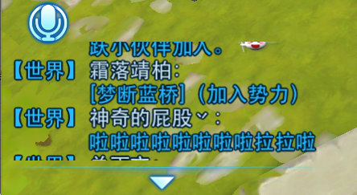

 |  |  |  |  | 当玩家手动拖动信息使其停留在某个位置时，若有新的信息出现，信息不会自动显示到最新。
 |  |  |  |  | 当由于玩家拖动，使得最后一条信息离开聊天框底部时，玩家手指离开屏幕，信息会自动适配为最后一条信息与底边对齐。

 |  |  | 左侧聊天框
 |  |  |  | 显示频道 | 在哪个频道，就显示哪个频道的聊天信息

 |  |  |  | 显示格式 | 除私聊频道外，同“基础聊天框”
 |  |  |  |  | 在不同的切页，只显示本切页聊天内容
说是没有表情超链接语音了，灰掉 |  |  |  |  | 私聊频道进入与某个玩家私聊的界面后
文本/表情/超链接等显示内容
文本/表情/超链接等显示内容

 |  |  |  |  |  | 显示聊天玩家头像、泡泡，聊天内容显示在泡泡中
 |  |  |  |  |  | 两种信息显示占用位置大小相同

 |  |  |  |  |  |  |  |  |  | 等于

n秒
 |  |  |  |  | 语音信息样式
 |  |  |  |  |  |  |  | 语音识别文字结果

 |  |  |  |  |  |  | 语音时长最少显示1秒，若为空语音，则语音识别文字结果位置为空

 |  |  |  | 显示内容 | 同“基础聊天框”

 |  |  |  | 显示示例 | 世界频道、公会频道
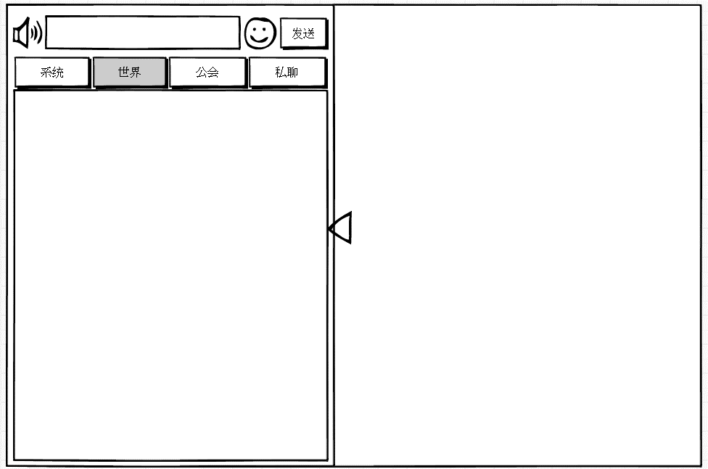

【世界】小毛：
你妹啊
【世界】大毛：
你妹妹啊
【世界】小毛：
你妹妹妹啊
【世界】大毛：
你妹妹妹妹啊

 |  |  |  |  | 系统频道
文案文案文案文案文案文案

【系统】交付任务
【系统】获得经验
【系统】获得金钱

 |  |  |  |  | 私聊频道
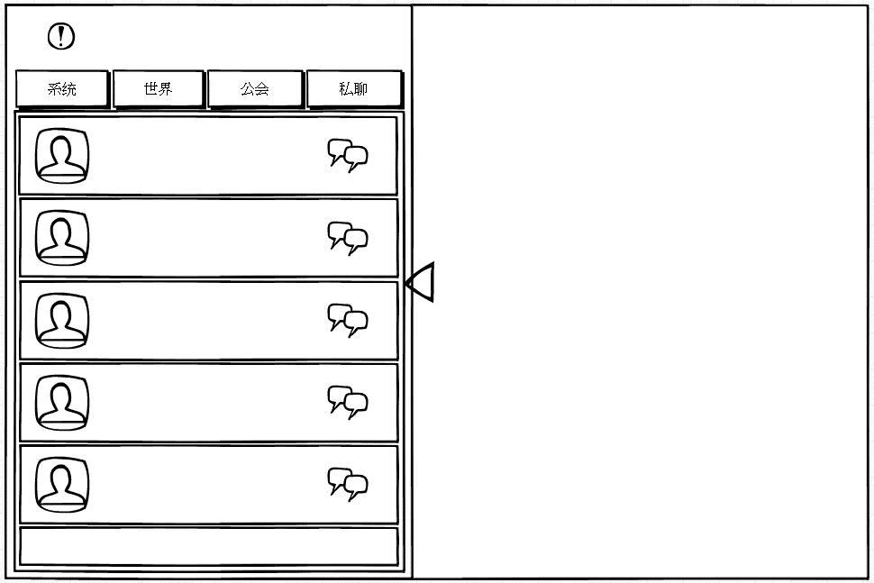
请选择要私聊的小伙伴
小毛
性别：女
职业：流氓
小毛
性别：女
职业：流氓
小毛
性别：女
职业：流氓
小毛
性别：女
职业：流氓
小毛
性别：女
职业：流氓
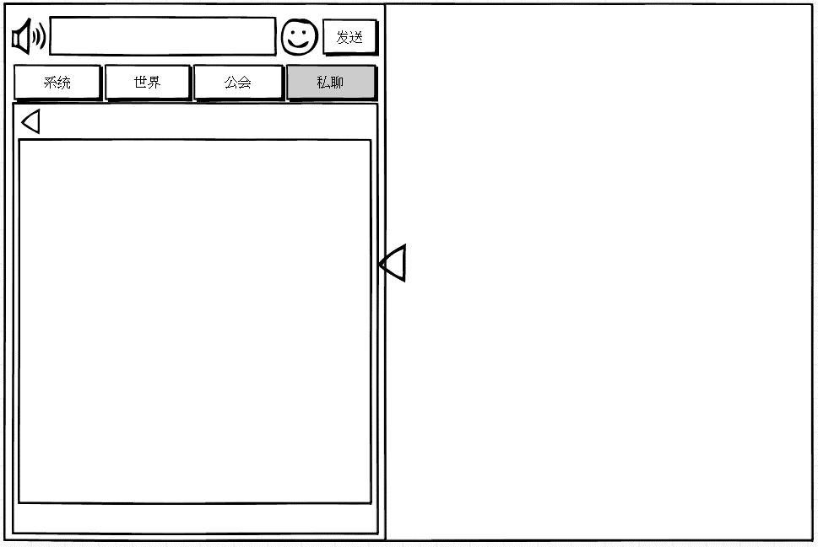
你好
好友类型

私聊不应该有个搜索按钮么？ |  |  |  |  |  |  |  |  |  |  |  |  |  | 好友名称
私聊对方名称
私聊按钮
66
 |  |  |  |  |  |  |  |  |  |  |  |  |  | 返回好友列表按钮
 |  |  | 玩家头像

你好
66
 |  |  | 玩家基础信息

66
 |  |  |  |  |  |  |  |  |  |  |  |  |  | 私聊聊天框

66

66

 |  |  |  |  |  |  |  |  |  |  |  |  |  | 好友信息显示

 |  |  |  |  |  | 图5 |  |  |  |  |  |  |  |  |  |  | 图6

 |  |  |  |  | 共显示5条半玩家信息 |  |  |  |  |  |  |  |  |  |  | 好友名称
 |  |  |  |  | 列出的是玩家好友以及玩家私聊的陌生人 |  |  |  |  |  |  |  |  |  |  |  | 显示私聊好友名称
首先排序是怎样的？好友在上还是最近联系人在上？好友数量很庞大，并且好友显示在这儿好友系统的地位就十分尴尬了 |  |  |  |  |  |  |  |  |  |  |  |  |  |  |  | 返回好友列表按钮
 |  |  |  |  | 玩家头像 |  |  |  |  |  |  |  |  |  |  |  | 控件类型
 |  |  |  |  |  | 显示玩家头像，头像右下角显示玩家等级 |  |  |  |  |  |  |  |  |  |  |  | 按钮
 |  |  |  |  | 玩家基础信息 |  |  |  |  |  |  |  |  |  |  |  | 显示位置
 |  |  |  |  |  | 显示玩家一些基础信息 |  |  |  |  |  |  |  |  |  |  |  | 见示意图
 |  |  |  |  |  | 显示内容 | 玩家名称 |  |  |  |  |  |  |  |  |  | 出现/隐藏规则
 |  |  |  |  |  |  | 其他内容待定 |  |  |  |  |  |  |  |  |  |  | 当左侧聊天框出现时出现，其余时间隐藏
 |  |  |  |  | 私聊按钮 |  |  |  |  |  |  |  |  |  |  |  |  | 当玩家选择某个聊天对象后进入此界面时显示
 |  |  |  |  |  | 控件类型 |  |  |  |  |  |  |  |  |  |  | 按钮文案
 |  |  |  |  |  |  | 按钮 |  |  |  |  |  |  |  |  |  |  | 无
 |  |  |  |  |  | 显示位置 |  |  |  |  |  |  |  |  |  |  | 按钮操作
 |  |  |  |  |  |  | 见示意图 |  |  |  |  |  |  |  |  |  |  | 点击按钮，返回私聊频道好友列表，如图5
 |  |  |  |  |  | 出现/隐藏规则 |  |  |  |  |  |  |  |  |  |  | 按钮样式
 |  |  |  |  |  |  | 当左侧聊天框出现时出现，其余时间隐藏 |  |  |  |  |  |  |  |  |  |  | 普通 | 待美术设计后回归
 |  |  |  |  |  |  | 当玩家选择私聊频道时显示 |  |  |  |  |  |  |  |  |  |  | 按下 | 待美术设计后回归
 |  |  |  |  |  | 按钮文案 |  |  |  |  |  |  |  |  |  |  |  | 不可用 | 待美术设计后回归
 |  |  |  |  |  |  | 无 |  |  |  |  |  |  |  |  |  | 音效
 |  |  |  |  |  | 按钮操作 |  |  |  |  |  |  |  |  |  |  |  | 事件 | 音效资源
 |  |  |  |  |  |  | 点击按钮，进入与目标玩家的聊天界面，图6 |  |  |  |  |  |  |  |  |  |  | 点击按钮 | 待设计
 |  |  |  |  |  | 按钮样式 |  |  |  |  |  |  |  |  |  | 私聊聊天框
信息是存在服务端的还是存在客户端的？感觉下线没了就没了，没啥留的必要 |  |  |  |  |  |  | 普通 | 待美术设计后回归 |  |  |  |  |  |  |  |  | 显示玩家与目标好友的聊天内容
 |  |  |  |  |  |  | 按下 | 待美术设计后回归 |  |  |  |  |  |  |  |  | 显示时，玩家自身头像及聊天内容显示在右侧，聊天目标头像及聊天内容显示在左侧。
和多个人聊天还要切换来切换去的么？我很反对这种设计，梦幻那种单独做成一个模块放到好友系统里看着比较顺眼，这种融到im里操作很不便 |  |  |  |  |  |  | 不可用 | 待美术设计后回归 |  |  |  |  |  |  |  |  | 显示样式见“显示格式”
 |  |  |  |  |  | 音效 |  |  |  |  |  |  |  |  |  | 好友信息显示
 |  |  |  |  |  |  | 事件 | 音效资源 |  |  |  |  |  |  |  |  | 显示好友类型
 |  |  |  |  |  |  | 点击按钮 | 待设计 |  |  |  |  |  |  |  |  | 好友类型 | 陌生人
 |  |  |  |  |  |  |  |  |  |  |  |  |  |  |  |  |  | 普通好友
 |  |  |  |  |  |  |  |  |  |  |  |  |  |  |  |  |  | 备注：以后开其他关系的时候，可以在此显示，比如师徒、夫妻神马的。
 |  |  |  |  | 在系统、世界、公会频道，聊天框中点击其他玩家名称可以唤出菜单 |  |  |  |  |  |  | 菜单
 |  |  |  |  | 在私聊频道，点击玩家头像可以唤出菜单

 |  |  |  | 替换规则 | 同“基础聊天框”

440行说只能显示5行，这里又变15行了？ |  |  |  | 信息留存 | 基础聊天显示框中最多可以保留15行（待定）信息（通过滚动条可以在聊天框中查看到的）
 |  |  |  |  | 滚动条规则同“基础显示框”

 |  |  |  | 名称颜色 | 同“基础聊天框”

 |  |  |  | 特殊规则 | 同“基础聊天框”

 |  |  |  | 查看信息 | 同“基础聊天框”

 |  | 3、功能界面
 |  |  | 由功能按钮唤出

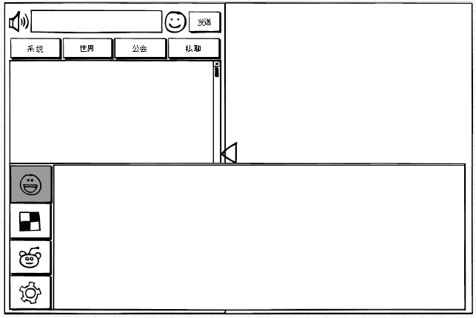

 |  |  | 功能分页签

 |  |  |  |  |  |  |  |  |  |  |  |  |  | 约占屏幕高度的45%

 |  |  |  |  |  |  |  |  | 功能显示区
 |  |  |  | （1）、功能界面高
 |  |  |  |  | 约占屏幕高度的45%

 |  |  |  | （2）、功能界面宽
 |  |  |  |  | 与屏幕宽度相同

 |  |  |  | （3）、功能分页签
 |  |  |  |  | 控件类型
 |  |  |  |  |  | 标签页
 |  |  |  |  | 显示位置
 |  |  |  |  |  | 见示意图
 |  |  |  |  | 显示形式
 |  |  |  |  |  | 纵向
 |  |  |  |  | 出现/隐藏规则
 |  |  |  |  |  | 点击功能按钮时出现，点击功能界面外任何地方，界面关闭
 |  |  |  |  | 标签页文案
 |  |  |  |  |  | 页签不显示文案，显示功能图标
 |  |  |  |  |  | 按照示意图由上至下的顺序依次为 表情、道具、怪物、设置
 |  |  |  |  |  | 功能界面打开时，默认选中第一个页签“表情”
 |  |  |  |  | 标签页操作
 |  |  |  |  |  | 采用默认
 |  |  |  |  | 标签页样式
 |  |  |  |  |  | 普通 | 待美术设计后回归
 |  |  |  |  |  | 按下 | 待美术设计后回归
 |  |  |  |  |  | 选中 | 待美术设计后回归
 |  |  |  |  | 音效
 |  |  |  |  |  | 事件 | 音效资源
 |  |  |  |  |  | 点击按钮 | 待设计

 |  |  |  | （4）、功能显示区
 |  |  |  |  | 显示对应选中页签的内容
 |  |  |  |  | 表情


 |  |  |  |  |  |  | 上一页按钮 | 表情展示区 |  | 当前分页位置提示 |  | 下一页按钮

 |  |  |  |  |  | 默认显示第一页表情
 |  |  |  |  |  | 1）.当前分页位置提示
 |  |  |  |  |  |  | 有几页即显示几个圆圈
 |  |  |  |  |  |  | 显示当前处于的页码，当前页码的圆圈有选中效果，高亮并变大一点

 |  |  |  |  |  | 2）.表情展示区
 |  |  |  |  |  |  | 表情展示区展示所有表情
 |  |  |  |  |  |  | 表情展示区显示内容为gif，展示后播放动态效果
 |  |  |  |  |  |  | 展示区大小
 |  |  |  |  |  |  |  | 长度为a个表情 |  | a、b待定
 |  |  |  |  |  |  |  | 宽度为b个表情
 |  |  |  |  |  |  | 不同尺寸的表情在展示区中均按照此显示规则显示
 |  |  |  |  |  |  | 展示区表情按照表情配置顺序从头开始展示

 |  |  |  |  |  | 3）.上一页/下一页按钮
 |  |  |  |  |  |  | 当前页为非第一页时，可以点击【上一页】按钮切换页面至上一页；当前页为第一页时，【上一页】按钮点击无反应
 |  |  |  |  |  |  | 当前页为非最后一页时，可以点击【下一页】按钮切换页面至下一页；当前页为最后一页时，【下一页】按钮点击无反应

 |  |  |  |  |  | 表情选择&发送
 |  |  |  |  |  |  | 点击任意表情即可选择表情至聊天输入框内，聊天框内显示该表情代码，点击发送后可以将表情发送至对应聊天频道聊天框内
 |  |  |  |  |  |  | 也可以在内容输入框直接输入表情代码，发送表情

 |  |  |  |  | 道具
 |  |  |  |  |  | 显示玩家拥有的所有道具图标，图标右下角显示道具数量
 |  |  |  |  |  | 道具显示优先级按照背包中道具的顺序从左至右、从上至下依次显示
 |  |  |  |  |  | 每行、每列最多显示道具个数待定
 |  |  |  |  |  | 点击道具，道具名称（道具超链接）进入聊天输入框
 |  |  |  |  |  | 每次只能发送一个链接，若输入框中存在超链接，则点击道具，则新的道具超链接替换之前输入框中的超链接


 |  |  |  |  | 怪物
 |  |  |  |  |  | 显示玩家拥有的所有怪物头像
 |  |  |  |  |  | 显示优先级按照妖怪系统中妖怪的显示顺序从左至右、从上至下依次显示
 |  |  |  |  |  | 每行、每列最多显示道具个数待定
 |  |  |  |  |  | 点击妖怪，妖怪名称（妖怪超链接）进入聊天输入框
 |  |  |  |  |  | 每次只能发送一个链接，若输入框中存在超链接，则点击妖怪，则新的道具超链接替换之前输入框中的超链接


 |  |  |  |  | 设置
 |  |  |  |  |  | 可以进行以下选项的设置选择
 |  |  |  |  |  |  | 自动播放世界频道语音
 |  |  |  |  |  |  | 自动播放公会频道语音
 |  |  |  |  |  |  | 屏蔽世界频道所有发言
 |  |  |  |  |  |  | 屏蔽公会频道所有发言
 |  |  |  |  |  | 默认全部不选

自动播放世界频道语音

自动播放公会频道语音

屏蔽世界频道所有发言

屏蔽公会频道所有发言

 |  |  |  |  |  | 非选中样式

 |  |  |  |  |  | 选中样式

 |  |  |  |  |  | 操作 | 当年非选中，点击方框，变为选中，再次点击方框，变为非选中
 |  |  |  |  |  |  | 操作后立即生效

 |  | 4、录音模式
说是没有语音，灰掉 |  |  | 录音模式下，屏幕中央出现提示正在录音的图标
 |  |  | 效果示意
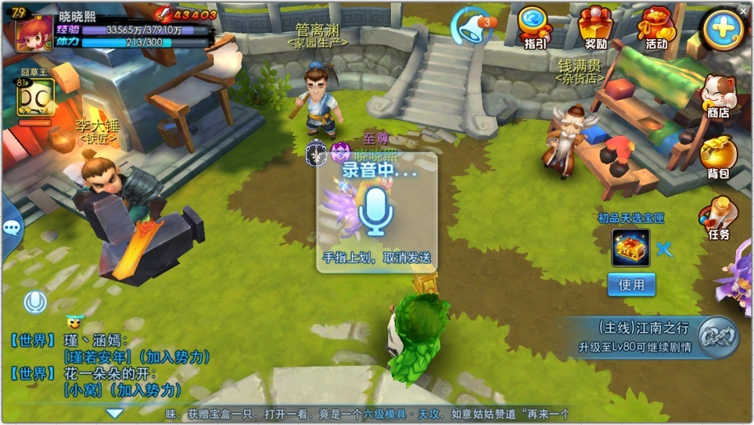

 |  |  |  | 显示文案 | 录音中….
 |  |  |  |  | 手指上划，取消发送

 |  |  | 手指上划，退出语音模式且取消发送。
 |  |  | 若没有录入声音，则手指离开按钮（非上划退出），仍会发送语音（空语音）。
 |  |  | 若录入了声音，则手指离开按钮，退出语音模式且发送语音。
 |  |  | 频点击按语音按钮（间隔小于2秒），弹出提示信息im_record_004，按一次弹一次。

其他功能
 | 一、超链接相关规则
 |  | 聊天频道可以发送道具超链接供其他玩家查看

 |  | 发送超链接
 |  | 可发内容 |  | 道具、怪物
 |  | 使用方法 |  | 见“功能界面”
 |  | 显示形式 |  | 道具、怪物被发送到聊天输入框中显示为 [道具名称/怪物名称] 的形式
 |  |  |  | 若为装备，则[装备名称]的显示颜色与装备品质颜色一致，其余道具采用默认字色
 |  |  |  | [怪物名称]的显示颜色与怪物品质颜色一致
 |  | 显示数量 |  | 每次只能发送一个超链接
 |  |  |  | 超链接占用字符数与实际显示字符数相同
 |  | 聊天框中超链接UI示例
 |  |  |  | [世界]晓晓熙：
 |  |  |  | [无敌霹雳晓晓兔]你们都没有吧~
 |  | 特殊规则
 |  |  | 只有按规定添加的超链接发送出去后才会可点击
 |  |  | 玩家在输入框中输入规定格式的文本不会响应超链接
 |  |  | 在超链接中插入字符或删除字符后取消超链功能
 |  | 查看超链接
 |  |  | 点击聊天框中的超链接信息即可以打开该道具的tips信息
 |  |  | 弹出tips后，点击非该tips响应范围内的任何位置，该tips消失

 | 二、聊天框玩家名称
 |  | 点击左侧聊天框中其他玩家名称可以唤出玩家菜单
 |  | 点击左侧聊天框中自己名称不会唤出玩家菜单
 |  | 玩家菜单显示在聊天框内部
 |  | 点击基础聊天框内的玩家名称，无反应
 |  | 显示内容如下
感觉没必要显示这么详细吧 |  |  | 玩家头像、玩家等级、玩家名称、玩家公会
 |  |  | 从上到下依次显示选项：查看信息、添加好友/删除好友、邀请入会、私聊
 |  | 显示样式

小毛
公会：流氓帮
66

 |  | 玩家菜单出现后，点击非菜单任何地方，玩家菜单关闭

 |  |  | 1）查看信息
 |  |  |  | 点击按钮，显示对方个人信息界面

 |  |  | 2）添加好友/删除好友
 |  |  |  | 若对方为玩家好友，则显示“添加好友”，否则显示“删除好友”
 |  |  |  | 显示“添加好友”时
 |  |  |  |  | 点击按钮，走添加好友流程，待好友文档设计
 |  |  |  | 显示“删除好友”时
 |  |  |  |  | 点击按钮，走删除好友流程，待好友文档设计
 |  |  | 3）邀请入会
 |  |  |  | 点击按钮，走邀请入会流程，待公会文档设计

 |  |  | 4）私聊
 |  |  |  | 点击按钮，跳到与该玩家的私聊界面
 |  |  |  | 同时，该玩家信息进入私聊列表
那还要好友功能么？整合到这一个界面就好了 |  |  |  | 玩家下线后，非玩家好友从列表删除，即玩家每次上线，私聊列表只拉取玩家好友，不记录私聊的陌生人

 | 三、走马灯
 |  | 激活条件 |  | 当有玩家行为满足一定条件需要广播给全服玩家的时候，此信息可由玩家行为触发，并由系统发送
 |  | 有效范围 |  | 同一个服务器的在线的玩家均可以看到此条信息
 |  |  |  | 在战斗中的玩家不会看到此条信息
 |  | 文本字号 |  | 待定
 |  | 文字颜色 |  | 文字颜色待定
 |  |  |  | 关键字用特殊颜色标示出来：
颜色应该标出颜色代码 |  |  |  |  | 玩家名称：黄色
 |  |  |  |  | 玩家公会：黄色
 |  |  |  |  | 道具名称：道具品质颜色
 |  |  |  | 需求可配置显示关键字换色
数值什么时候定？ |  | 显示规则 |  | 该通告位置同时只会显示一条信息，每条信息的设计字数最大为x个汉字（y个字符）
 |  |  |  | 当有信息触发时，会显示走马灯底色及边框，文字信息由界面右侧向左侧移动出现
 |  |  |  | 当文本最后一个字符移动出界面（走马灯）最左侧后，该条通告消失
 |  |  |  | 文本移动速度x像素每秒，此项希望可以配置
 |  |  |  | 每行信息最多显示为a像素（约aa个汉字）
 |  |  |  | 走马灯内容支持表情显示规则
 |  | 替换规则 |  | 当同时出现多个该通告时，顺序播放每一个通告内容，当上一条通告最后一个字符滚过界面（走马灯）约五个汉字的距离后，下一条通告开始从右侧播放
 |  |  |  | 通告不设上限，服务器按照统一时间发送到客户端，客户端按照顺序播放
 |  |  |  | 角色下线后走马灯清除
 |  | 说明 |  | 具体满足哪些条件需要其他系统提供，此处只规定显示规则与样式
 |  |  |  | 根据不同的行为，提供发送模板，根据具体事件更改其中关键词即可（公会、玩家名称、道具名称等信息）

 | 四、系统公告提示
 |  | 激活条件 |  | 系统触发的定时的或者临时的公告信息以及客户端根据当前运行情况发送的提示性信息
 |  | 有效范围 |  | 同一个服务器的在线的玩家均可以看到此条信息
 |  | 文本字号 |  | 待定
 |  | 文字颜色 |  | 颜色代码为：待定
 |  | 显示规则 |  | 该通告位置同时只会显示一条信息，每条信息的设计字数最大为x个汉字（y个字符）
 |  |  |  | 当有信息触发时，文字信息由界面右侧向左侧移动出现
 |  |  |  | 当文本最后一个字符移动出界面（公告位置）最左侧后，该条通告消失
 |  |  |  | 文本移动速度x像素每秒，此项希望可以配置
 |  |  |  | 每行信息最多显示为a像素（约aa个汉字）
 |  |  |  | 内容支持表情显示规则
 |  | 重复次数 |  | 该信息循环重复发送的次数需要可配置
 |  | 替换规则 |  | 当同时出现多个该公告时，顺序播放每一个公告内容，当文本最后一个字符移动出界面（公告位置）最左侧后，下一条通告开始从右侧播放
 |  |  |  | 系统公告下线后清除
 |  | 说明 |  | 具体哪些公告需要有系统公告提示发出，需要由维护信息或者帮助信息决定，此处只规定显示规则与样式
 |  |  |  | 为避免客户端和服务器有通告和活动时间不同步的情况，需要系统公告的提示信息根据服务器时间发送

 | 五、提示信息
 |  | UI参考

 |  | 激活条件 |  | 玩家达成某些条件或者自己操作错误触发的提示信息
 |  | 有效范围 |  | 本地客户端可见
 |  | 文本字号 |  | 待定
 |  | 文字颜色 |  | 非警示 | 颜色为：待定
 |  |  |  | 警示 | 颜色为：红色
 |  | 显示规则 |  | 该通告位置同时只会显示一条信息，每一条信息最多显示1行
 |  |  |  | 信息内容一次性出现
 |  |  |  | 每行信息最多显示为x像素（约y个汉字）
 |  |  |  | 每行内容均为居中显示
 |  |  |  | 公告直接出现，位置在屏幕中上方，消失动画为公告向上移动，整体变小变淡，最后消失
 |  | 持续时间 |  | 该信息存在时间为2秒
 |  | 替换规则 |  | 当同时出现多条该通告时，后出现的通告立刻替换之前出现的通告（不会等待2s播放完毕）
 |  |  |  | 被替换的通告会有0.5秒的渐隐，0.5s后新通告渐现
 |  |  |  | 提示信息下线后清除
 |  | 说明 |  | 具体满足哪些条件需要其他系统提供，此处只规定显示规则与样式
 |  | 特殊规则 |  | 信息分为两个类型，分别为警示类提示信息、非警示类提示信息

 | 六、敏感字与屏蔽字
 |  | 玩家输入内容中包含敏感字与屏蔽字时，需要进行一定处理
 |  | 敏感字相关
 |  |  | 敏感字定义
 |  |  |  | 敏感字包括但不限于 领导人名称、公司领导名称、游戏管理员等名称

 |  |  | 敏感字增减方式
 |  |  |  | 由于敏感字可能随时需要增加或者删减，所以敏感字定义为一个组，用于随时增减
 |  |  |  | 程序限制时根据组名进行判断即可
 |  |  |  | 敏感字组名称为 Sensitive words
 |  |  |  | 敏感字组需求可以配置，方便随时增减

 |  |  | 敏感字处理方式
 |  |  |  | 当玩家输入内容包含敏感字时，输入框可以正常输入，发送时对于发送玩家显示已发送，但实际并未发送，即目标不会接收到含有敏感字的信息
 |  |  |  | 敏感字中间间隔非汉字的其他字符内容时仍然需要被识别
 |  |  |  | 如 孔老师 为敏感字 则
 |  |  |  | 孔老师、孔1老1师、@孔#老￥师 均无法发送

 |  | 屏蔽字相关
 |  |  | 屏蔽字定义
 |  |  |  | 屏蔽字包括但不限于 脏话、具有攻击性的言语等内容

 |  |  | 屏蔽字增减方式
 |  |  |  | 由于屏蔽字可能随时需要增加或者删减，所以屏蔽字定义为一个组，用于随时增减
 |  |  |  | 程序限制时根据组名进行判断即可
 |  |  |  | 屏蔽字组名称为dirty words
 |  |  |  | 屏蔽字组需求可以配置，方便随时增减

 |  |  | 屏蔽字处理方式
这样不好吧，消息发出了没人收到也没个提示 |  |  |  | 当玩家输入内容包含屏蔽字时，输入框可以正常输入，发送时对于发送玩家显示已发送，但实际并未发送，即目标不会接收到含有屏蔽字的信息
 |  |  |  | 屏蔽字中间间隔非汉字的其他字符内容时仍然需要被识别

 |  | 非玩家发送的消息不受敏感字、屏蔽字限制

